Blauw
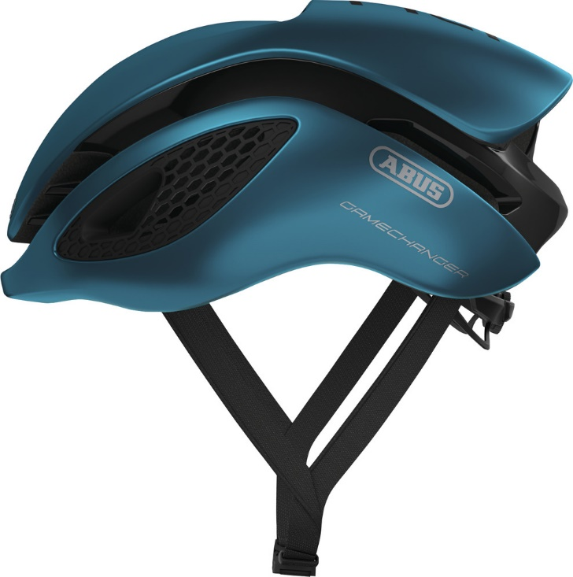
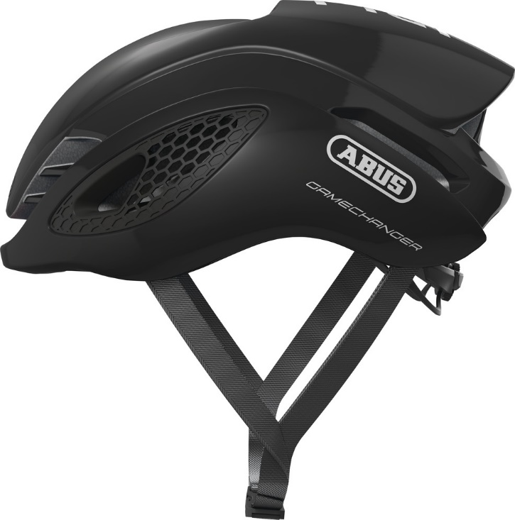
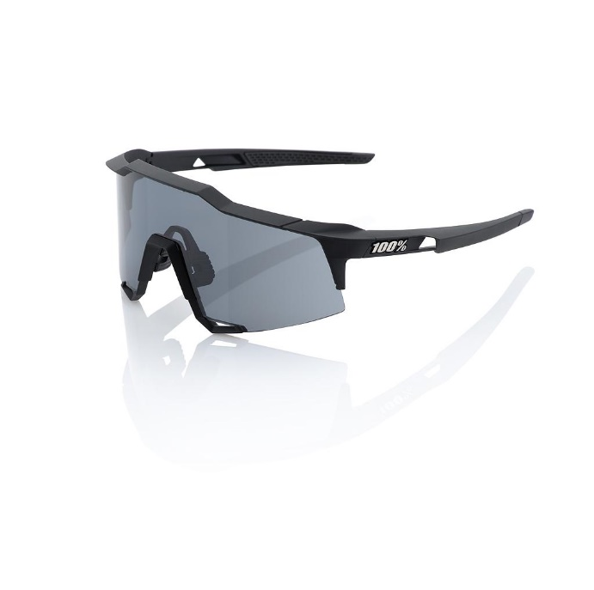
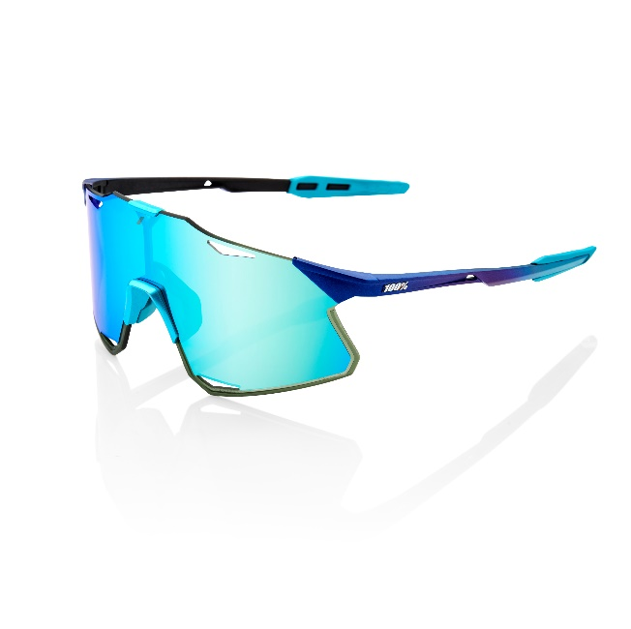
HEREN |  |  |  |  |  |  |  |  |  |  | Totale prijs blauwe kledij besteld: |  |  |  | € -

Fiets kledij

51343 | TRUI KM RACE PROVEN bodyfit |  |  |  |  | 0 (XXS) | 1 (XS) | 2 (S) | 3 (M) | 4 (L) | 5 (XL) | 6 (XXL) | Aantal | Stukprijs | Regel prijs
 | trui in de race proven lijn met hoge (normale) kraag, korte mouw |  |  |  |  |  |  |  |  |  |  |  | 0 | € 69.99 | € -

51449 | TRUI LM RACE PROVEN TEMPEST |  |  |  |  | 0 (XXS) | 1 (XS) | 2 (S) | 3 (M) | 4 (L) | 5 (XL) | 6 (XXL) | Aantal | Stukprijs | Regel prijs
 | waterafstotende en meer gewatteerde trui lange mouw |  |  |  |  |  |  |  |  |  |  |  | 0 | € 104.99 | € -

51929 | BODY RACE PROVEN 2.0 - NETZ RUG |  |  |  |  | 0 (XXS) | 1 (XS) | 2 (S) | 3 (M) | 4 (L) | 5 (XL) | 6 (XXL) | Aantal | Stukprijs | Regel prijs
 | windstopper, aero model |  |  |  |  |  |  |  |  |  |  |  | 0 | € 94.99 | € -

51510 | RACE PROVEN WINTER JACK |  |  |  |  | 0 (XXS) | 1 (XS) | 2 (S) | 3 (M) | 4 (L) | 5 (XL) | 6 (XXL) | Aantal | Stukprijs | Regel prijs
 | dikke winterjas met reflectie |  |  |  |  |  |  |  |  |  |  |  | 0 | € 149.99 | € -

52155 | BIBSHORT RP 2.0 LYCRA | 128 | 140 | 152 | 164 | 0 (XXS) | 1 (XS) | 2 (S) | 3 (M) | 4 (L) | 5 (XL) | 6 (XXL) | Aantal | Stukprijs | Regel prijs
 | race model in lycra |  |  |  |  |  |  |  |  |  |  |  | 0 | € 94.99 | € -

53547 | BIBTIGHT RACE PROVEN 2.0 WINTER TEMPEST BASIC | 128 | 140 | 152 | 164 | 0 (XXS) | 1 (XS) | 2 (S) | 3 (M) | 4 (L) | 5 (XL) | 6 (XXL) | Aantal | Stukprijs | Regel prijs
 | voorgevormde waterafstotende heren lange broek |  |  |  |  |  |  |  |  |  |  |  | 0 | € 129.99 | € -

Triatlon kledij

52834 | 3 SUIT TEAM 2.0 |  |  |  |  | XXS | XS | S | M | L | XL | XXL | Aantal | Stukprijs | Regel prijs
 | basis tri suit zonder mouw |  |  |  |  |  |  |  |  |  |  |  | 0 | € 134.99 | € -

52850 | 3 SUIT TEAM 2.0 SLEEVES |  |  |  |  | XXS | XS | S | M | L | XL | XXL | Aantal | Stukprijs | Regel prijs
 | tri suit met mouwen |  |  |  |  |  |  |  |  |  |  |  | 0 | € 159.99 | € -

Loop kledij

52867 | ATHLETICS T-SHIRT Ronde -KRAAG KM netz zijpanelen |  |  |  |  | XXS | XS | S | M | L | XL | XXL | Aantal | Stukprijs | Regel prijs
 | loop shirt met V hals NEW FIT (take one size smaller) |  |  |  |  |  |  |  |  |  |  |  | 0 | 49.99 | € -

58132 | ATHLETICS T-SHIRT V-KRAAG LM |  |  |  |  | XXS | XS | S | M | L | XL | XXL | Aantal | Stukprijs | Regel prijs
 | loop shirt lycra lange mouwen met V hals |  |  |  |  |  |  |  |  |  |  |  | 0 | 54.99 | € -

52901 | ATHLETICS JACK WINDSTOPPER LM 2.0 | 128 | 140 | 152 | 164 | XXS | XS | S | M | L | XL | XXL | Aantal | Stukprijs | Regel prijs
 | loop regen en windjasje |  |  |  |  |  |  |  |  |  |  |  | 0 | 109.99 | € -

52900 | ATHLETICS JACK TEMPEST LIGHT | 128 | 140 | 152 | 164 | XXS | XS | S | M | L | XL | XXL | Aantal | Stukprijs | Regel prijs
 | licht gewatteerd loop jasje |  |  |  |  |  |  |  |  |  |  |  | 0 | 74.99 | € -

52725 | ATHLETICS VLINDERSHORT |  |  |  |  | XXS | XS | S | M | L | XL | XXL | Aantal | Stukprijs | Regel prijs
 | loop vlindershort |  |  |  |  |  |  |  |  |  |  |  | 0 | 74.99 | € -

52839FL | ATHLETICS SHORT STRATOS ACHTERZAK LEGGRIPPER |  |  |  |  | XXS | XS | S | M | L | XL | XXL | Aantal | Stukprijs | Regel prijs
 | loop shirt in stratos zoals triatlon short |  |  |  |  |  |  |  |  |  |  |  | 0 | 104.99 | € -

52890 | ATHLETICS SHORT FREERUN |  |  |  |  | XXS | XS | S | M | L | XL | XXL | Aantal | Stukprijs | Regel prijs
 | losse loop short |  |  |  |  |  |  |  |  |  |  |  | 0 | 64.99 | € -

53045 | ATHLETICS TIGHT LYCRA | 128 | 140 | 152 | 164 | XXS | XS | S | M | L | XL | XXL | Aantal | Stukprijs | Regel prijs
 | lange broek in lichte lycra stof |  |  |  |  |  |  |  |  |  |  |  | 0 | 74.99 | € -

53046 | ATHLETICS TIGHT WINTER | 128 | 140 | 152 | 164 | XXS | XS | S | M | L | XL | XXL | Aantal | Stukprijs | Regel prijs
 | lange winter loop broek. |  |  |  |  |  |  |  |  |  |  |  | 0 | 104.99 | € -

DAMES

Fietskledij

51343D | TRUI KM RACE PROVEN bodyfit DAMES |  |  |  |  | 0 (XXS) | 1 (XS) | 2 (S) | 3 (M) | 4 (L) | 5 (XL) | 6 (XXL) | Aantal | Stukprijs | Regel prijs
 | trui in de race proven lijn met hoge (normale) kraag , korte mouw |  |  |  |  |  |  |  |  |  |  |  | 0 | € 69.99 | € -

51449D | TRUI LM RACE PROVEN TEMPEST DAMES |  |  |  |  | 0 (XXS) | 1 (XS) | 2 (S) | 3 (M) | 4 (L) | 5 (XL) | 6 (XXL) | Aantal | Stukprijs | Regel prijs
 | waterafstotende en meer gewatteerde trui lange mouw |  |  |  |  |  |  |  |  |  |  |  | 0 | € 104.99 | € -

51929D | BODY RACE PROVEN 2.0 - NETZ RUG DAMES |  |  |  |  | 0 (XXS) | 1 (XS) | 2 (S) | 3 (M) | 4 (L) | 5 (XL) | 6 (XXL) | Aantal | Stukprijs | Regel prijs
 | windstopper, aero model |  |  |  |  |  |  |  |  |  |  |  | 0 | € 94.99 | € -

51510D | RACE PROVEN WINTER JACK DAMES |  |  |  |  | 0 (XXS) | 1 (XS) | 2 (S) | 3 (M) | 4 (L) | 5 (XL) | 6 (XXL) | Aantal | Stukprijs | Regel prijs
 | dikke winterjas met reflectie |  |  |  |  |  |  |  |  |  |  |  | 0 | € 149.99 | € -

52155D | BIBSHORT RACE PROVEN 2.0 LYCRA - DAMES |  |  |  |  | 0 (XXS) | 1 (XS) | 2 (S) | 3 (M) | 4 (L) | 5 (XL) | 6 (XXL) | Aantal | Stukprijs | Regel prijs
 | dames lycra broek met bretellen gekozen |  |  |  |  |  |  |  |  |  |  |  | 0 | € 94.99 | € -

53547D | BIBTIGHT RACE PROVEN 2.0 WINTER TEMPEST BASIC DAMES |  |  |  |  | 0 (XXS) | 1 (XS) | 2 (S) | 3 (M) | 4 (L) | 5 (XL) | 6 (XXL) | Aantal | Stukprijs | Regel prijs
 | voorgevormde waterafstotende dames lange broek |  |  |  |  |  |  |  |  |  |  |  | 0 | € 129.99 | € -

Triatlon kledij

52834D | 3 SUIT TEAM 2.0 - DAMES |  |  |  |  | XXS | XS | S | M | L | XL | XXL | Aantal | Stukprijs | Regel prijs
 | basis tri suit zonder mouw |  |  |  |  |  |  |  |  |  |  |  | 0 | € 134.99 | € -

52850D | 3 SUIT TEAM 2.0 SLEEVES - DAMES |  |  |  |  | XXS | XS | S | M | L | XL | XXL | Aantal | Stukprijs | Regel prijs
 | tri suit met mouwen |  |  |  |  |  |  |  |  |  |  |  | 0 | € 159.99 | € -

Loop kledij

52867D | ATHLETICS T-SHIRT Ronde -KRAAG KM netz zijpanelen |  |  |  |  | XXS | XS | S | M | L | XL | XXL | Aantal | Stukprijs | Regel prijs
 | loop shirt met V hals NEW FIT (take SAME size ) |  |  |  |  |  |  |  |  |  |  |  | 0 | 49.99 | € -

58132D | ATHLETICS T-SHIRT V-KRAAG LM |  |  |  |  | XXS | XS | S | M | L | XL | XXL | Aantal | Stukprijs | Regel prijs
 | loop shirt lycra lange mouwen met V hals |  |  |  |  |  |  |  |  |  |  |  | 0 | 54.99 | € -

52901D | ATHLETICS JACK WINDSTOPPER LM 2.0 - DAMES |  |  |  |  | XXS | XS | S | M | L | XL | XXL | Aantal | Stukprijs | Regel prijs
 | loop regen en windjasje dames |  |  |  |  |  |  |  |  |  |  |  | 0 | 109.99 | € -

52900D | ATHLETICS JACK TEMPEST LIGHT - DAMES |  |  |  |  | XXS | XS | S | M | L | XL | XXL | Aantal | Stukprijs | Regel prijs
 | licht gewatteerd loop jasje dames |  |  |  |  |  |  |  |  |  |  |  | 0 | 74.99 | € -

52725 | ATHLETICS VLINDERSHORT |  |  |  |  | XXS | XS | S | M | L | XL | XXL | Aantal | Stukprijs | Regel prijs
 | loop vlindershort |  |  |  |  |  |  |  |  |  |  |  | 0 | 74.99 | € -

52839FL | ATHLETICS SHORT STRATOS ACHTERZAK LEGGRIPPER |  |  |  |  | XXS | XS | S | M | L | XL | XXL | Aantal | Stukprijs | Regel prijs
 | loop broek in stratos zoals triatlon short |  |  |  |  |  |  |  |  |  |  |  | 0 | 104.99 | € -

52890 | ATHLETICS SHORT FREERUN |  |  |  |  | XXS | XS | S | M | L | XL | XXL | Aantal | Stukprijs | Regel prijs
 | losse loop short |  |  |  |  |  |  |  |  |  |  |  | 0 | 64.99 | € -

52891D | ATHLETICS SHORT HOT DAMES |  |  |  |  | XXS | XS | S | M | L | XL | XXL | Aantal | Stukprijs | Regel prijs
 | dames loop broek |  |  |  |  |  |  |  |  |  |  |  | 0 | 64.99 | € -

53045 | ATHLETICS TIGHT LYCRA |  |  |  |  | XXS | XS | S | M | L | XL | XXL | Aantal | Stukprijs | Regel prijs
 | lange broek in lichte lycra stof |  |  |  |  |  |  |  |  |  |  |  | 0 | 74.99 | € -

53046 | ATHLETICS TIGHT WINTER |  |  |  |  | XXS | XS | S | M | L | XL | XXL | Aantal | Stukprijs | Regel prijs
 | lange winter loop broek. |  |  |  |  |  |  |  |  |  |  |  | 0 | 104.99 | € -

Accesoires

59614 | BANDIDO / buff |  |  |  |  |  |  |  | 1 maat |  |  |  | Aantal | Stukprijs | Regel prijs
 |  |  |  |  |  |  |  |  |  |  |  |  | 0 | € 12.99 | € -

50020 | TEAM PET ZOMER SUBLI |  |  |  |  |  |  |  | 54-57 | 58-62 |  |  | Aantal | Stukprijs | Regel prijs
 | koerspetje |  |  |  |  |  |  |  |  |  |  |  | 0 | € 13.99 | € -

59314 | TEAM ARMSTUKKEN TEMPEST |  |  |  |  |  |  | S | M | L |  |  | Aantal | Stukprijs | Regel prijs
 | gewatteerde waterafstotende tempest armstukken |  |  |  |  |  |  |  |  |  |  |  | 0 | 26.99 | € - | 0

59411 | TEAM BEENWARMERS TEMPEST |  |  |  |  |  |  | S | M | L |  |  | Aantal | Stukprijs | Regel prijs
 | gewatteerde waterafstotende tempest beenstukken |  |  |  |  |  |  |  |  |  |  |  | 0 | 35.99 | € -
 |  |  |  |  |  |  |  |  |  |  |  |  |  |  |  | 0

 | Kousen |  |  |  |  |  |  | 36/39,5 | 40/42,5 | 43/45,5 | 46/48 |  | Aantal | Stukprijs | Regel prijs
 | Defeet kousen À Bloc blauw |  |  |  |  |  |  |  |  |  |  |  | 0 | € 17.00 | € -

 | Abus Gamechanger Helm |  |  |  |  |  |  | S | M | L |  |  | Aantal | Stukprijs | Regel prijs
 | Aero helm - steel blue |  |  |  |  |  |  |  |  |  |  |  | 0 | € 199.99 | € -

 | Abus Gamechanger Helm |  |  |  |  |  |  | S | M | L |  |  | Aantal | Stukprijs | Regel prijs
 | Aero helm - Shiny Zwart |  |  |  |  |  |  |  |  |  |  |  | 0 | € 199.99 | € -

 | 100% Speedcraft |  |  |  |  |  |  |  | 1 maat |  |  |  | Aantal | Stukprijs | Regel prijs
 | Soft Tact Black - Smoke Lens |  |  |  |  |  |  |  |  |  |  |  | 0 | € 160.00 | € -

 | 100% HYPERCRAFT Matte Metallic Into the Fade |  |  |  |  |  |  |  | 1 maat |  |  |  | Aantal | Stukprijs | Regel prijs
 | Blue Topaz Multilayer Mirror Lens |  |  |  |  |  |  |  |  |  |  |  | 0 | € 180.00 | € -

Roze


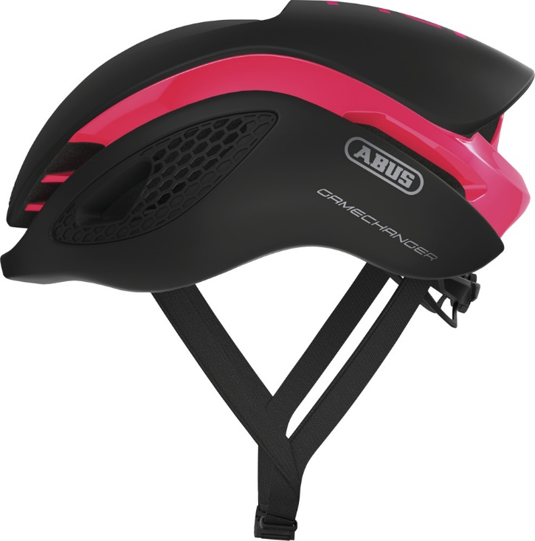
HEREN |  |  |  |  |  |  |  |  |  |  | Totale prijs roze kledij besteld: |  |  |  | € -

Fiets kledij

51343 | TRUI KM RACE PROVEN bodyfit |  |  |  |  | 0 (XXS) | 1 (XS) | 2 (S) | 3 (M) | 4 (L) | 5 (XL) | 6 (XXL) | Aantal | Stukprijs | Regel prijs
 | trui in de race proven lijn met hoge (normale) kraag, korte mouw |  |  |  |  |  |  |  |  |  |  |  | 0 | € 69.99 | € -

51449 | TRUI LM RACE PROVEN TEMPEST |  |  |  |  | 0 (XXS) | 1 (XS) | 2 (S) | 3 (M) | 4 (L) | 5 (XL) | 6 (XXL) | Aantal | Stukprijs | Regel prijs
 | waterafstotende en meer gewatteerde trui lange mouw |  |  |  |  |  |  |  |  |  |  |  | 0 | € 104.99 | € -

51929 | BODY RACE PROVEN 2.0 - NETZ RUG |  |  |  |  | 0 (XXS) | 1 (XS) | 2 (S) | 3 (M) | 4 (L) | 5 (XL) | 6 (XXL) | Aantal | Stukprijs | Regel prijs
 | windstopper, aero model |  |  |  |  |  |  |  |  |  |  |  | 0 | € 94.99 | € -

51510 | RACE PROVEN WINTER JACK |  |  |  |  | 0 (XXS) | 1 (XS) | 2 (S) | 3 (M) | 4 (L) | 5 (XL) | 6 (XXL) | Aantal | Stukprijs | Regel prijs
 | dikke winterjas met reflectie |  |  |  |  |  |  |  |  |  |  |  | 0 | € 149.99 | € -

52155 | BIBSHORT RP 2.0 LYCRA | 128 | 140 | 152 | 164 | 0 (XXS) | 1 (XS) | 2 (S) | 3 (M) | 4 (L) | 5 (XL) | 6 (XXL) | Aantal | Stukprijs | Regel prijs
 | race model in lycra |  |  |  |  |  |  |  |  |  |  |  | 0 | € 94.99 | € -

53547 | BIBTIGHT RACE PROVEN 2.0 WINTER TEMPEST BASIC | 128 | 140 | 152 | 164 | 0 (XXS) | 1 (XS) | 2 (S) | 3 (M) | 4 (L) | 5 (XL) | 6 (XXL) | Aantal | Stukprijs | Regel prijs
 | voorgevormde waterafstotende heren lange broek |  |  |  |  |  |  |  |  |  |  |  | 0 | € 129.99 | € -

Triatlon kledij

52834 | 3 SUIT TEAM 2.0 |  |  |  |  | XXS | XS | S | M | L | XL | XXL | Aantal | Stukprijs | Regel prijs
 | basis tri suit zonder mouw |  |  |  |  |  |  |  |  |  |  |  | 0 | € 134.99 | € -

52850 | 3 SUIT TEAM 2.0 SLEEVES |  |  |  |  | XXS | XS | S | M | L | XL | XXL | Aantal | Stukprijs | Regel prijs
 | tri suit met mouwen |  |  |  |  |  |  |  |  |  |  |  | 0 | € 159.99 | € -

Loop kledij

52867 | ATHLETICS T-SHIRT Ronde -KRAAG KM netz zijpanelen |  |  |  |  | XXS | XS | S | M | L | XL | XXL | Aantal | Stukprijs | Regel prijs
 | loop shirt met V hals NEW FIT (take one size smaller) |  |  |  |  |  |  |  |  |  |  |  | 0 | 49.99 | € -

58132 | ATHLETICS T-SHIRT V-KRAAG LM |  |  |  |  | XXS | XS | S | M | L | XL | XXL | Aantal | Stukprijs | Regel prijs
 | loop shirt lycra lange mouwen met V hals |  |  |  |  |  |  |  |  |  |  |  | 0 | 54.99 | € -

52901 | ATHLETICS JACK WINDSTOPPER LM 2.0 | 128 | 140 | 152 | 164 | XXS | XS | S | M | L | XL | XXL | Aantal | Stukprijs | Regel prijs
 | loop regen en windjasje |  |  |  |  |  |  |  |  |  |  |  | 0 | 109.99 | € -

52900 | ATHLETICS JACK TEMPEST LIGHT | 128 | 140 | 152 | 164 | XXS | XS | S | M | L | XL | XXL | Aantal | Stukprijs | Regel prijs
 | licht gewatteerd loop jasje |  |  |  |  |  |  |  |  |  |  |  | 0 | 74.99 | € -

52725 | ATHLETICS VLINDERSHORT |  |  |  |  | XXS | XS | S | M | L | XL | XXL | Aantal | Stukprijs | Regel prijs
 | loop vlindershort |  |  |  |  |  |  |  |  |  |  |  | 0 | 74.99 | € -

52839FL | ATHLETICS SHORT STRATOS ACHTERZAK LEGGRIPPER |  |  |  |  | XXS | XS | S | M | L | XL | XXL | Aantal | Stukprijs | Regel prijs
 | loop shirt in stratos zoals triatlon short |  |  |  |  |  |  |  |  |  |  |  | 0 | 104.99 | € -

52890 | ATHLETICS SHORT FREERUN |  |  |  |  | XXS | XS | S | M | L | XL | XXL | Aantal | Stukprijs | Regel prijs
 | losse loop short |  |  |  |  |  |  |  |  |  |  |  | 0 | 64.99 | € -

53045 | ATHLETICS TIGHT LYCRA | 128 | 140 | 152 | 164 | XXS | XS | S | M | L | XL | XXL | Aantal | Stukprijs | Regel prijs
 | lange broek in lichte lycra stof |  |  |  |  |  |  |  |  |  |  |  | 0 | 74.99 | € -

53046 | ATHLETICS TIGHT WINTER | 128 | 140 | 152 | 164 | XXS | XS | S | M | L | XL | XXL | Aantal | Stukprijs | Regel prijs
 | lange winter loop broek. |  |  |  |  |  |  |  |  |  |  |  | 0 | 104.99 | € -

DAMES

Fietskledij

51343D | TRUI KM RACE PROVEN bodyfit DAMES |  |  |  |  | 0 (XXS) | 1 (XS) | 2 (S) | 3 (M) | 4 (L) | 5 (XL) | 6 (XXL) | Aantal | Stukprijs | Regel prijs
 | trui in de race proven lijn met hoge (normale) kraag , korte mouw |  |  |  |  |  |  |  |  |  |  |  | 0 | € 69.99 | € -

51449D | TRUI LM RACE PROVEN TEMPEST DAMES |  |  |  |  | 0 (XXS) | 1 (XS) | 2 (S) | 3 (M) | 4 (L) | 5 (XL) | 6 (XXL) | Aantal | Stukprijs | Regel prijs
 | waterafstotende en meer gewatteerde trui lange mouw |  |  |  |  |  |  |  |  |  |  |  | 0 | € 104.99 | € -

51929D | BODY RACE PROVEN 2.0 - NETZ RUG DAMES |  |  |  |  | 0 (XXS) | 1 (XS) | 2 (S) | 3 (M) | 4 (L) | 5 (XL) | 6 (XXL) | Aantal | Stukprijs | Regel prijs
 | windstopper, aero model |  |  |  |  |  |  |  |  |  |  |  | 0 | € 94.99 | € -

51510D | RACE PROVEN WINTER JACK DAMES |  |  |  |  | 0 (XXS) | 1 (XS) | 2 (S) | 3 (M) | 4 (L) | 5 (XL) | 6 (XXL) | Aantal | Stukprijs | Regel prijs
 | dikke winterjas met reflectie |  |  |  |  |  |  |  |  |  |  |  | 0 | € 149.99 | € -

52155D | BIBSHORT RACE PROVEN 2.0 LYCRA - DAMES |  |  |  |  | 0 (XXS) | 1 (XS) | 2 (S) | 3 (M) | 4 (L) | 5 (XL) | 6 (XXL) | Aantal | Stukprijs | Regel prijs
 | dames lycra broek met bretellen gekozen |  |  |  |  |  |  |  |  |  |  |  | 0 | € 94.99 | € -

53547D | BIBTIGHT RACE PROVEN 2.0 WINTER TEMPEST BASIC DAMES |  |  |  |  | 0 (XXS) | 1 (XS) | 2 (S) | 3 (M) | 4 (L) | 5 (XL) | 6 (XXL) | Aantal | Stukprijs | Regel prijs
 | voorgevormde waterafstotende dames lange broek |  |  |  |  |  |  |  |  |  |  |  | 0 | € 129.99 | € -

Triatlon kledij

52834D | 3 SUIT TEAM 2.0 - DAMES |  |  |  |  | XXS | XS | S | M | L | XL | XXL | Aantal | Stukprijs | Regel prijs
 | basis tri suit zonder mouw |  |  |  |  |  |  |  |  |  |  |  | 0 | € 134.99 | € -

52850D | 3 SUIT TEAM 2.0 SLEEVES - DAMES |  |  |  |  | XXS | XS | S | M | L | XL | XXL | Aantal | Stukprijs | Regel prijs
 | tri suit met mouwen |  |  |  |  |  |  |  |  |  |  |  | 0 | € 159.99 | € -

Loop kledij

52867D | ATHLETICS T-SHIRT Ronde -KRAAG KM netz zijpanelen |  |  |  |  | XXS | XS | S | M | L | XL | XXL | Aantal | Stukprijs | Regel prijs
 | loop shirt met V hals NEW FIT (take SAME size ) |  |  |  |  |  |  |  |  |  |  |  | 0 | 49.99 | € -

58132D | ATHLETICS T-SHIRT V-KRAAG LM |  |  |  |  | XXS | XS | S | M | L | XL | XXL | Aantal | Stukprijs | Regel prijs
 | loop shirt lycra lange mouwen met V hals |  |  |  |  |  |  |  |  |  |  |  | 0 | 54.99 | € -

52901D | ATHLETICS JACK WINDSTOPPER LM 2.0 - DAMES |  |  |  |  | XXS | XS | S | M | L | XL | XXL | Aantal | Stukprijs | Regel prijs
 | loop regen en windjasje dames |  |  |  |  |  |  |  |  |  |  |  | 0 | 109.99 | € -

52900D | ATHLETICS JACK TEMPEST LIGHT - DAMES |  |  |  |  | XXS | XS | S | M | L | XL | XXL | Aantal | Stukprijs | Regel prijs
 | licht gewatteerd loop jasje dames |  |  |  |  |  |  |  |  |  |  |  | 0 | 74.99 | € -

52725 | ATHLETICS VLINDERSHORT |  |  |  |  | XXS | XS | S | M | L | XL | XXL | Aantal | Stukprijs | Regel prijs
 | loop vlindershort |  |  |  |  |  |  |  |  |  |  |  | 0 | 74.99 | € -

52839FL | ATHLETICS SHORT STRATOS ACHTERZAK LEGGRIPPER |  |  |  |  | XXS | XS | S | M | L | XL | XXL | Aantal | Stukprijs | Regel prijs
 | loop broek in stratos zoals triatlon short |  |  |  |  |  |  |  |  |  |  |  | 0 | 104.99 | € -

52890 | ATHLETICS SHORT FREERUN |  |  |  |  | XXS | XS | S | M | L | XL | XXL | Aantal | Stukprijs | Regel prijs
 | losse loop short |  |  |  |  |  |  |  |  |  |  |  | 0 | 64.99 | € -

52891D | ATHLETICS SHORT HOT DAMES |  |  |  |  | XXS | XS | S | M | L | XL | XXL | Aantal | Stukprijs | Regel prijs
 | dames loop broek |  |  |  |  |  |  |  |  |  |  |  | 0 | 64.99 | € -

53045 | ATHLETICS TIGHT LYCRA |  |  |  |  | XXS | XS | S | M | L | XL | XXL | Aantal | Stukprijs | Regel prijs
 | lange broek in lichte lycra stof |  |  |  |  |  |  |  |  |  |  |  | 0 | 74.99 | € -

53046 | ATHLETICS TIGHT WINTER |  |  |  |  | XXS | XS | S | M | L | XL | XXL | Aantal | Stukprijs | Regel prijs
 | lange winter loop broek. |  |  |  |  |  |  |  |  |  |  |  | 0 | 104.99 | € -

Accesoires

59614 | BANDIDO / buff |  |  |  |  |  |  |  | 1 maat |  |  |  | Aantal | Stukprijs | Regel prijs
 |  |  |  |  |  |  |  |  |  |  |  |  | 0 | € 12.99 | € -

50020 | TEAM PET ZOMER SUBLI |  |  |  |  |  |  |  | 54-57 | 58-62 |  |  | Aantal | Stukprijs | Regel prijs
 | koerspetje |  |  |  |  |  |  |  |  |  |  |  | 0 | € 13.99 | € -

59314 | TEAM ARMSTUKKEN TEMPEST |  |  |  |  |  |  | S | M | L |  |  | Aantal | Stukprijs | Regel prijs
 | gewatteerde waterafstotende tempest armstukken |  |  |  |  |  |  |  |  |  |  |  | 0 | 26.99 | € - | 0

59411 | TEAM BEENWARMERS TEMPEST |  |  |  |  |  |  | S | M | L |  |  | Aantal | Stukprijs | Regel prijs
 | gewatteerde waterafstotende tempest beenstukken |  |  |  |  |  |  |  |  |  |  |  | 0 | 35.99 | € -
 |  |  |  |  |  |  |  |  |  |  |  |  |  |  |  | 0
 | Kousen |  |  |  |  |  |  | 36/39,5 | 40/42,5 | 43/45,5 | 46/48 |  | Aantal | Stukprijs | Regel prijs
 | Defeet kousen À Bloc blauw |  |  |  |  |  |  |  |  |  |  |  | 0 | € 17.00 | € -

 | Abus Gamechanger Helm |  |  |  |  |  |  | S | M | L |  |  | Aantal | Stukprijs | Regel prijs
 | Aero helm - steel blue |  |  |  |  |  |  |  |  |  |  |  | 0 | € 199.99 | € -

 | Abus Gamechanger Helm |  |  |  |  |  |  | S | M | L |  |  | Aantal | Stukprijs | Regel prijs
 | Aero helm - fushia pink |  |  |  |  |  |  |  |  |  |  |  | 0 | € 199.99 | € -

 | Abus Gamechanger Helm |  |  |  |  |  |  | S | M | L |  |  | Aantal | Stukprijs | Regel prijs
 | Aero helm - Shiny Zwart |  |  |  |  |  |  |  |  |  |  |  | 0 | € 199.99 | € -

 | 100% Speedcraft |  |  |  |  |  |  |  | 1 maat |  |  |  | Aantal | Stukprijs | Regel prijs
 | Soft Tact Black - Smoke Lens |  |  |  |  |  |  |  |  |  |  |  | 0 | € 160.00 | € -

 | 100% S3 - Matte Washed Out Neon Pink |  |  |  |  |  |  |  | 1 maat |  |  |  | Aantal | Stukprijs | Regel prijs
 | Purple Multilayer Mirror Lens |  |  |  |  |  |  |  |  |  |  |  | 0 | € 180.00 | € -

Groen

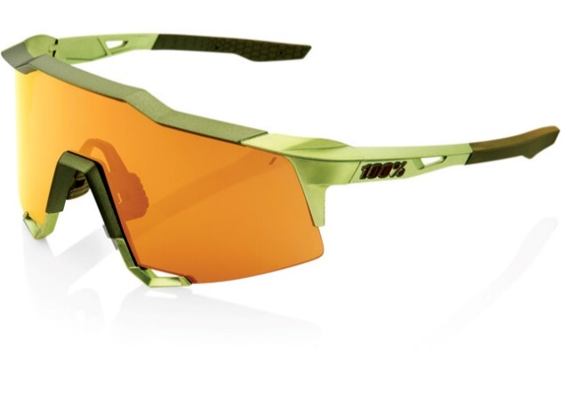
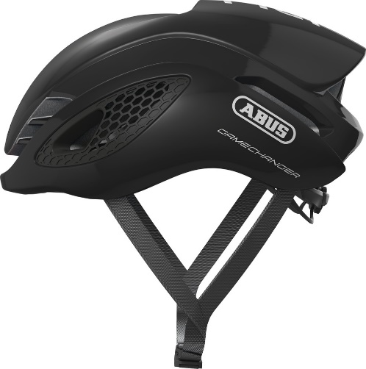
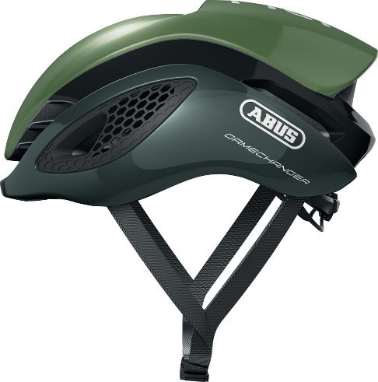
HEREN |  |  |  |  |  |  |  |  |  |  | Totale prijs groene kledij besteld: |  |  |  | € -

Fiets kledij

51343 | TRUI KM RACE PROVEN bodyfit |  |  |  |  | 0 (XXS) | 1 (XS) | 2 (S) | 3 (M) | 4 (L) | 5 (XL) | 6 (XXL) | Aantal | Stukprijs | Regel prijs
 | trui in de race proven lijn met hoge (normale) kraag, korte mouw |  |  |  |  |  |  |  |  |  |  |  | 0 | € 69.99 | € -

51449 | TRUI LM RACE PROVEN TEMPEST |  |  |  |  | 0 (XXS) | 1 (XS) | 2 (S) | 3 (M) | 4 (L) | 5 (XL) | 6 (XXL) | Aantal | Stukprijs | Regel prijs
 | waterafstotende en meer gewatteerde trui lange mouw |  |  |  |  |  |  |  |  |  |  |  | 0 | € 104.99 | € -

51929 | BODY RACE PROVEN 2.0 - NETZ RUG |  |  |  |  | 0 (XXS) | 1 (XS) | 2 (S) | 3 (M) | 4 (L) | 5 (XL) | 6 (XXL) | Aantal | Stukprijs | Regel prijs
 | windstopper, aero model |  |  |  |  |  |  |  |  |  |  |  | 0 | € 94.99 | € -

51510 | RACE PROVEN WINTER JACK |  |  |  |  | 0 (XXS) | 1 (XS) | 2 (S) | 3 (M) | 4 (L) | 5 (XL) | 6 (XXL) | Aantal | Stukprijs | Regel prijs
 | dikke winterjas met reflectie |  |  |  |  |  |  |  |  |  |  |  | 0 | € 149.99 | € -

52155 | BIBSHORT RP 2.0 LYCRA | 128 | 140 | 152 | 164 | 0 (XXS) | 1 (XS) | 2 (S) | 3 (M) | 4 (L) | 5 (XL) | 6 (XXL) | Aantal | Stukprijs | Regel prijs
 | race model in lycra ZWART!! |  |  |  |  |  |  |  |  |  |  |  | 0 | € 94.99 | € -

53547 | BIBTIGHT RACE PROVEN 2.0 WINTER TEMPEST BASIC | 128 | 140 | 152 | 164 | 0 (XXS) | 1 (XS) | 2 (S) | 3 (M) | 4 (L) | 5 (XL) | 6 (XXL) | Aantal | Stukprijs | Regel prijs
 | waterafstotende heren lange broek ZWART!! |  |  |  |  |  |  |  |  |  |  |  | 0 | € 129.99 | € -

DAMES

Fietskledij

51343D | TRUI KM RACE PROVEN bodyfit DAMES |  |  |  |  | 0 (XXS) | 1 (XS) | 2 (S) | 3 (M) | 4 (L) | 5 (XL) | 6 (XXL) | Aantal | Stukprijs | Regel prijs
 | trui in de race proven lijn met hoge (normale) kraag , korte mouw |  |  |  |  |  |  |  |  |  |  |  | 0 | € 69.99 | € -

51449D | TRUI LM RACE PROVEN TEMPEST DAMES |  |  |  |  | 0 (XXS) | 1 (XS) | 2 (S) | 3 (M) | 4 (L) | 5 (XL) | 6 (XXL) | Aantal | Stukprijs | Regel prijs
 | waterafstotende en meer gewatteerde trui lange mouw |  |  |  |  |  |  |  |  |  |  |  | 0 | € 104.99 | € -

51929D | BODY RACE PROVEN 2.0 - NETZ RUG DAMES |  |  |  |  | 0 (XXS) | 1 (XS) | 2 (S) | 3 (M) | 4 (L) | 5 (XL) | 6 (XXL) | Aantal | Stukprijs | Regel prijs
 | windstopper, aero model |  |  |  |  |  |  |  |  |  |  |  | 0 | € 94.99 | € -

51510D | RACE PROVEN WINTER JACK DAMES |  |  |  |  | 0 (XXS) | 1 (XS) | 2 (S) | 3 (M) | 4 (L) | 5 (XL) | 6 (XXL) | Aantal | Stukprijs | Regel prijs
 | dikke winterjas met reflectie |  |  |  |  |  |  |  |  |  |  |  | 0 | € 149.99 | € -

52155D | BIBSHORT RACE PROVEN 2.0 LYCRA - DAMES |  |  |  |  | 0 (XXS) | 1 (XS) | 2 (S) | 3 (M) | 4 (L) | 5 (XL) | 6 (XXL) | Aantal | Stukprijs | Regel prijs
 | dames lycra broek met bretellen ZWART!! |  |  |  |  |  |  |  |  |  |  |  | 0 | € 94.99 | € -

53547D | BIBTIGHT RACE PROVEN 2.0 WINTER TEMPEST BASIC DAMES |  |  |  |  | 0 (XXS) | 1 (XS) | 2 (S) | 3 (M) | 4 (L) | 5 (XL) | 6 (XXL) | Aantal | Stukprijs | Regel prijs
 | waterafstotende dames lange broek ZWART!! |  |  |  |  |  |  |  |  |  |  |  | 0 | € 129.99 | € -

Accesoires

59614 | BANDIDO / buff |  |  |  |  |  |  |  | 1 maat |  |  |  | Aantal | Stukprijs | Regel prijs
 |  |  |  |  |  |  |  |  |  |  |  |  | 0 | € 12.99 | € -

50020 | TEAM PET ZOMER SUBLI |  |  |  |  |  |  |  | 54-57 | 58-62 |  |  | Aantal | Stukprijs | Regel prijs
 | koerspetje |  |  |  |  |  |  |  |  |  |  |  | 0 | € 13.99 | € -

59314 | TEAM ARMSTUKKEN TEMPEST |  |  |  |  |  |  | S | M | L |  |  | Aantal | Stukprijs | Regel prijs
 | gewatteerde waterafstotende tempest armstukken |  |  |  |  |  |  |  |  |  |  |  | 0 | 26.99 | € - | 0

59411 | TEAM BEENWARMERS TEMPEST |  |  |  |  |  |  | S | M | L |  |  | Aantal | Stukprijs | Regel prijs
 | gewatteerde waterafstotende tempest beenstukken |  |  |  |  |  |  |  |  |  |  |  | 0 | 35.99 | € -
 |  |  |  |  |  |  |  |  |  |  |  |  |  |  |  | 0
 | Abus Gamechanger Helm |  |  |  |  |  |  | S | M | L |  |  | Aantal | Stukprijs | Regel prijs
 | Aero helm - opal groen |  |  |  |  |  |  |  |  |  |  |  | 0 | € 199.99 | € -

 | Abus Gamechanger Helm |  |  |  |  |  |  | S | M | L |  |  | Aantal | Stukprijs | Regel prijs
 | Aero helm - Shiny Zwart |  |  |  |  |  |  |  |  |  |  |  | 0 | € 199.99 | € -

 | 100% Speedcraft |  |  |  |  |  |  |  | 1 maat |  |  |  | Aantal | Stukprijs | Regel prijs
 | Soft Tact Black - Smoke Lens |  |  |  |  |  |  |  |  |  |  |  | 0 | € 160.00 | € -

 | 100% SPEEDCRAFT - Matte Metallic Viperidae |  |  |  |  |  |  |  | 1 maat |  |  |  | Aantal | Stukprijs | Regel prijs
 | Bronze Multilayer Mirror Lens |  |  |  |  |  |  |  |  |  |  |  | 0 | € 180.00 | € -

